信用交易
融资融券市场交易数据统计(2026-01-13)

标的证券 | 融资融券余额（亿元） | 融资余额（亿元） | 融券余额（亿元） | 融资买入额（亿元） | 融资融券规模变化（亿元） | 融资余额增幅(‰) | 融券余额增幅(%)
统计数据 | 26,829.92 | 26,562.80 | 176.01 | 4,020.39 | 89.30 | 3.48 | -2.61

 |  |  |  |  |  |  |  | 305,932,142.23
 |  |  |  |  |  |  |  | 288615228.52
 |  |  |  |  |  |  |  | 288615228.52
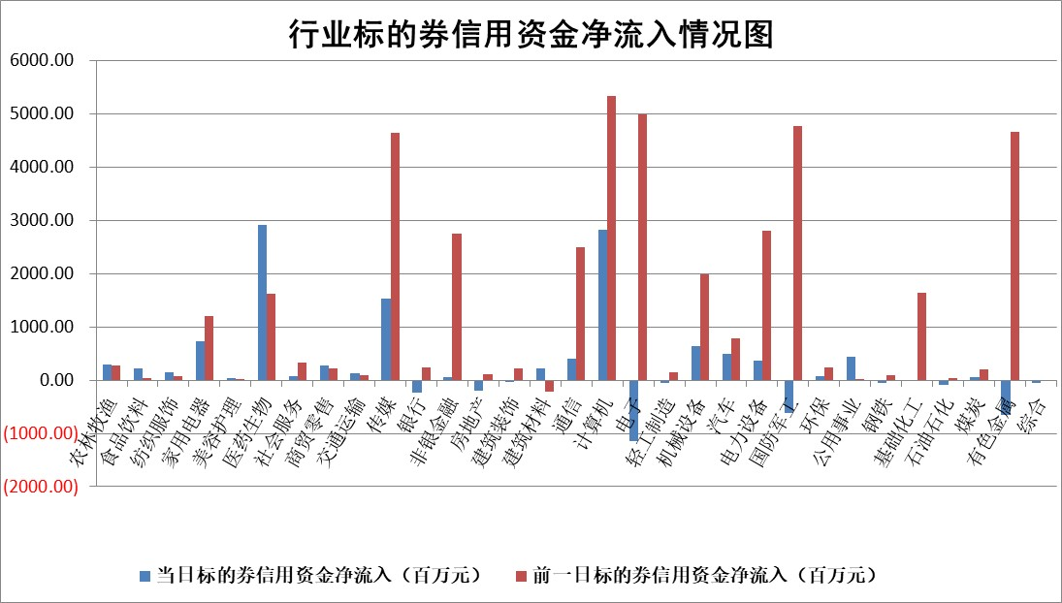

标的基金代码 | 标的基金简称 | 融资余额/市值(%) | 融资余额增幅(%) | 融资买入额/成交金额(%) | （融资余额净增额-融券余额净增额）/市值(‱) | 融券余额降幅(%) | ABS[（融资余额净增额-融券余额净增额）/市值净增额-1](%)
159902 | 华夏中小板ETF | 0.00 | 0.00 | 0.00 | 0.00 | 0.00 | 100.00
159915 | 易方达创业板ETF | 1.23 | -24.75 | 492708.58 | -40.61 | -16.39 | 87.84
159919 | 嘉实沪深300ETF | 0.45 | -1.69 | 2.44 | -0.71 | 7.41 | 98.28
159920 | 华夏恒生ETF | 24.93 | -0.19 | 7.69 | -4.83 | -1.28 | 107.81
159922 | 嘉实中证500ETF | 0.62 | -15.66 | 24.94 | -9.39 | 27.76 | 96.16
159925 | 南方沪深300ETF | 0.47 | 86.69 | 0.70 | 22.11 | 3.93 | 645.98
159928 | 消费ETF | 2.38 | 1.95 | 9.50 | 4.66 | 1.29 | 96.78
159934 | 易方达黄金ETF | 10.79 | -0.36 | 7.60 | -3.87 | 0.00 | 54.21
159939 | 全指信息技术ETF | 0.90 | -33.42 | 63.09 | -44.67 | 7.51 | 88.25
159940 | 全指金融地产ETF | 0.14 | -27.72 | 0.00 | -5.24 | 0.00 | 58.20
159995 | 半导体芯片ETF | 1.49 | 4.86 | 193.96 | 7.46 | 6.62 | 101.95
159997 | 天弘中证电子ETF | 1.22 | 0.16 | 0.67 | 0.19 | 0.00 | 100.06
159998 | 天弘中证计算机主题ETF | 1.58 | 21.05 | 0.65 | 27.53 | 0.00 | 93.96
510050 | 华夏上证50ETF | 1.12 | 0.81 | 55.07 | 0.24 | -9.61 | 100.25
510180 | 华安上证180ETF | 0.35 | 4.88 | 16.17 | 1.62 | 0.63 | 86.83
510880 | 华泰柏瑞红利ETF | 0.88 | -3.73 | 8.41 | -3.32 | 32.18 | 90.03
510900 | 易方达恒生H股ETF | 29.24 | -0.33 | 27.98 | -9.66 | 0.00 | 114.23
511010 | 5年期国债ETF | 4.02 | -3.60 | 0.00 | -15.00 | 0.00 | 185.22
511380 | 可转债及可交换债券ETF | 3.04 | -1.92 | 80.28 | -9.37 | -8.79 | 89.90
512000 | 全指证券ETF | 5.68 | -0.15 | 30.21 | -0.79 | 0.75 | 99.22
512010 | 沪深300医药卫生ETF | 3.28 | -4.52 | 36.22 | -15.63 | -2.21 | 59.39
512070 | 沪深300非银ETF | 1.49 | -5.46 | 15106.31 | -8.58 | 0.95 | 109.08
512400 | 南方中证申万有色金属ETF | 2.30 | -1.10 | 7.30 | -2.71 | -3.55 | 100.60
512580 | 广发中证环保产业ETF | 0.25 | -24.50 | 0.04 | -8.04 | 0.00 | 88.70
512660 | 国泰中证军工ETF | 2.42 | 19.16 | 9.27 | 41.32 | 8.59 | 104.43
512800 | 华宝中证银行ETF | 4.47 | -5.66 | 4.00 | -27.03 | -1.26 | 6.65
512980 | 广发中证传媒ETF | 8.45 | 59.26 | 35559.11 | 314.26 | -0.47 | 91.59
515030 | 华夏中证新能源汽车ETF | 0.94 | -5.40 | 1.93 | -5.26 | 0.59 | 97.58
515050 | 华夏中证5G通信主题ETF | 0.91 | -8.33 | 1.87 | -7.17 | 3.45 | 98.22
515070 | 华夏中证人工智能ETF | 1.72 | 2.29 | 22.32 | 3.84 | 0.00 | 97.56
标的股票比较指标 |  | 融资余额/流通A股市值(%) | 融资余额增幅(%) | 融资买入额/成交金额(%) | （融资余额净增额-融券余额净增额）/流通A股市值(‱) | 融券余额降幅(%) | ABS[（融资余额净增额-融券余额净增额）/流通A股市值净增额-1](%)
前十名标的个股 |  | 美硕科技 | 深圳瑞捷 | 金隅集团 | 威士顿 | 矽电股份 | 同花顺
 |  | 福建水泥 | 近岸蛋白 | 天津港 | 托普云农 | 华宏科技 | 仲景食品
 |  | 嘉曼服饰 | 通源环境 | 仲景食品 | 近岸蛋白 | 秦安股份 | 美诺华
 |  | 恒兴新材 | 万邦医药 | 中国国贸 | 尔康制药 | 易瑞生物 | 鸥玛软件
 |  | 溯联股份 | 尔康制药 | 老凤祥 | 拓尔思 | 瑞鹄模具 | 小熊电器
 |  | 福达合金 | 通达海 | 国药现代 | 万邦医药 | 深水海纳 | 亚联机械
 |  | 天马科技 | 威士顿 | 超达装备 | 通源环境 | 德马科技 | 泰恩康
 |  | 华海诚科 | 金隅集团 | 卡莱特 | 康众医疗 | 菲沃泰 | 常友科技
 |  | 英唐智控 | 康众医疗 | 长虹华意 | 深圳瑞捷 | 悦安新材 | 丛麟科技
 |  | 福星股份 | 托普云农 | 极米科技 | 通达海 | 山大地纬 | 浙江恒威
后十名标的个股 |  | 得润电子 | 银河电子 | 明阳智能 | 森鹰窗业 | 华媒控股 | 卡莱特
 |  | 金通灵 | 雷科防务 | 三维通信 | 中科蓝讯 | 亚太股份 | 富士莱
 |  | 人福医药 | 中超控股 | 华是科技 | 矽电股份 | 风神股份 | 成都先导
 |  | 远大智能 | 恩威医药 | 志特新材 | 诚达药业 | 凤凰光学 | 城市传媒
 |  | 太原重工 | 卓锦股份 | 湖南黄金 | 恒兴新材 | 福龙马 | 华贸物流
 |  | 农业银行 | 芯源微 | 江化微 | 雷科防务 | 万胜智能 | 泉峰汽车
 |  | 山东高速 | 诚达药业 | 德邦股份 | 蓝盾光电 | 亚华电子 | 生意宝
 |  | 中国人寿 | 天下秀 | 五矿发展 | 远望谷 | 国投丰乐 | 吉林敖东
 |  | 中国神华 | 誉辰智能 | 紫光国微 | 苏大维格 | 合百集团 | 国科恒泰
 |  | 工商银行 | 富士莱 | 惠博普 | 银河电子 | 新锦动力 | 新大陆
说明：1.以上普通交易数据和信用交易数据皆以交易日收盘后数据为基准；2.上述标的证券总数据只计算标的证券市场总数据，不包括从标的证券中调出去标的证券数据，所以与交易所公布的总值略有不同； 3.上述行业采用申万一级行业分类；4.以上标的基金和标的个股中比较的6个指标值中：前5个（从左至右）为正向指标，值越大排名越靠前；第6个为逆向指标，值越小，排名越靠前；5.第6个指标中ABS[]表示求绝对值，其主要用于考量信用资金相对净流入对股价相对净变化的贡献程度；6.数据来源：wind，交易所。

 |  |  |  | 证券代码 | 新增融资余额 | 融资买入额 | 融资买入增幅前10
 |  | 1 | 西部建设 | 002302 | 80643953 | 177472374 | 41%
 |  | 2 | 天键股份 | 301383 | 27855096 | 56831811 | 39%
 |  | 3 | 井松智能 | 688251 | 7040854 | 13763946 | 27%
 |  | 4 | 国电电力 | 600795 | 116116226 | 151740647 | 23%
 |  | 5 | 华立科技 | 301011 | 9342856 | 31199107 | 23%
 |  | 6 | 捷邦科技 | 301326 | 9066090 | 22350547 | 22%
 |  | 7 | 海利尔 | 603639 | 19864834 | 35520613 | 20%
 |  | 8 | 华研精机 | 301138 | 7597460 | 13339451 | 16%
 |  | 9 | 鹏辉能源 | 300438 | 83773067 | 304558811 | 16%
 |  | 10 | 建科股份 | 301115 | 7106455 | 29879412 | 15%

